SC1501
システム名 |  |  |  | システム種別 |  |  |  |  |  | 詳細設計書 |  |  |  |  | 作成者 |  |  | 作成日 |  | 更新者 | 更新日 | 版数
POSサーバー |  |  |  | POSサーバー |  |  |  |  |  |  |  |  |  |  | DuNT |  |  | 2024-06-17 |  | LoiLV | 2025-03-07 | 0.65

機能カテゴリ |  |  | 15_プリセットメニュー設定 |  |  |  |  |  | 項目 |  |  | 画面設計書 |  |  | SC1501

 | ■SC1501_プリセットレイアウト検索画面のイメージ

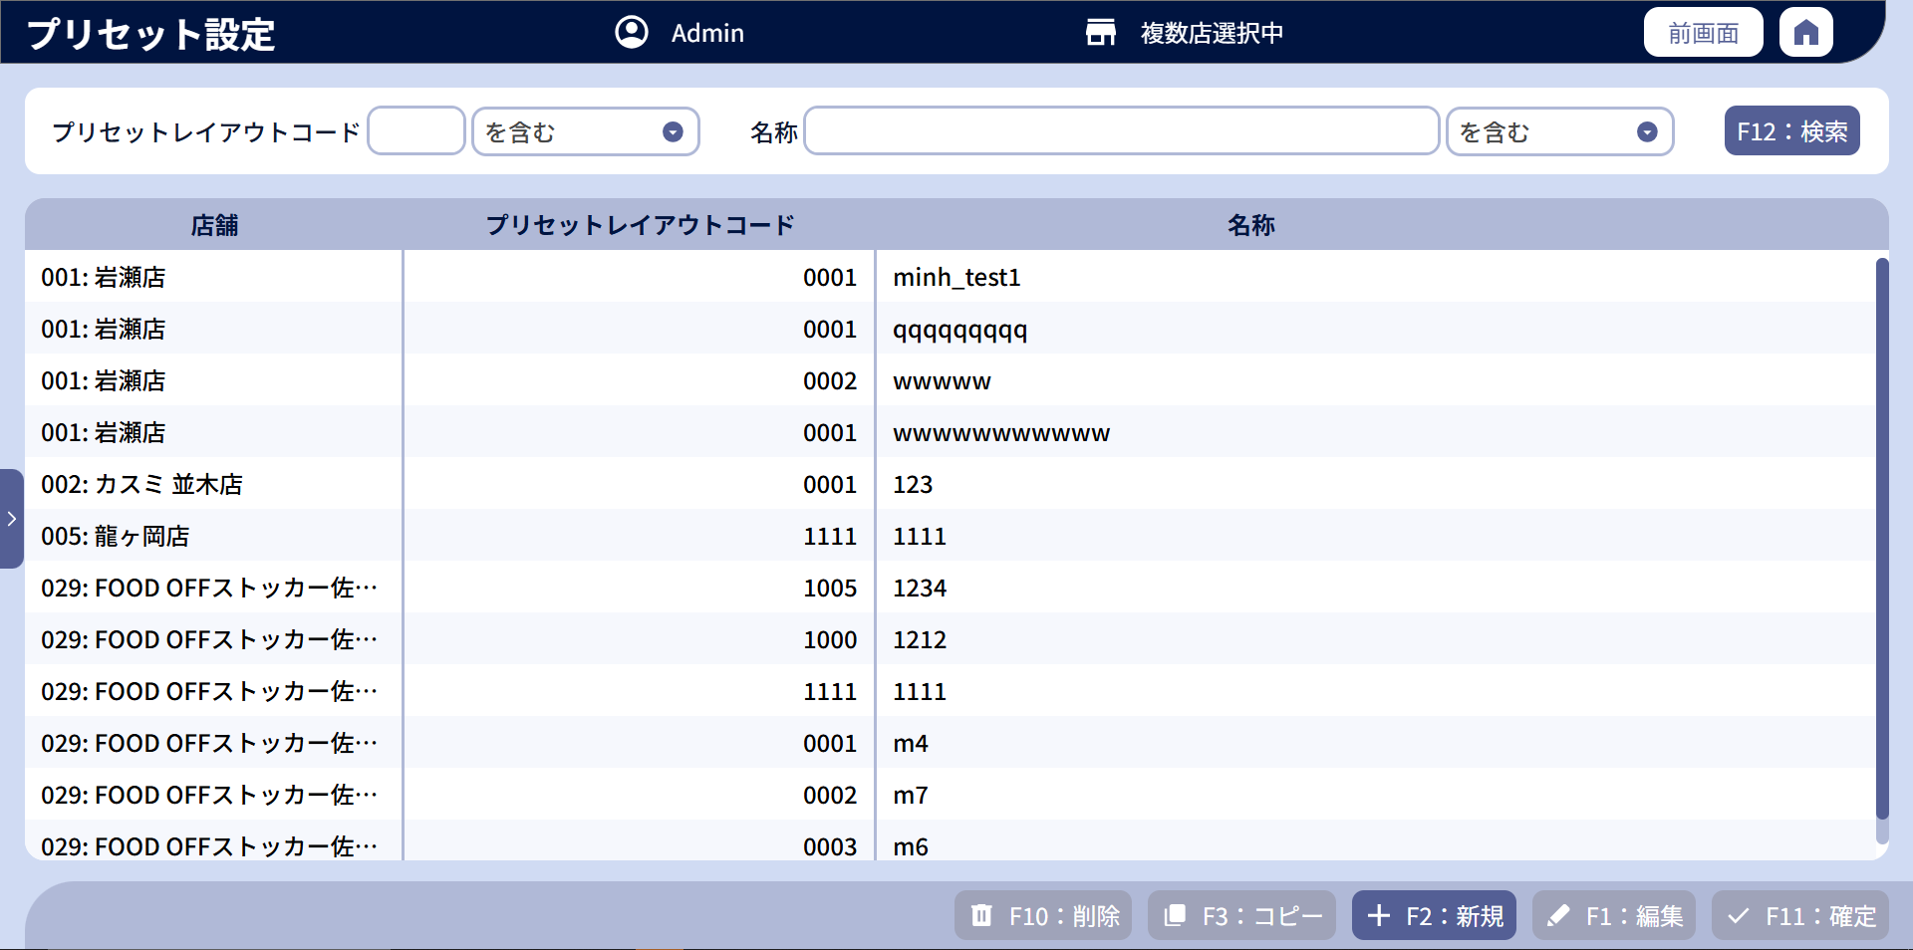
0

4
1
2
3
5
6
7

8.1
8.3
8.5
8
8.2
8.4

8.6

9
10
11
12
13

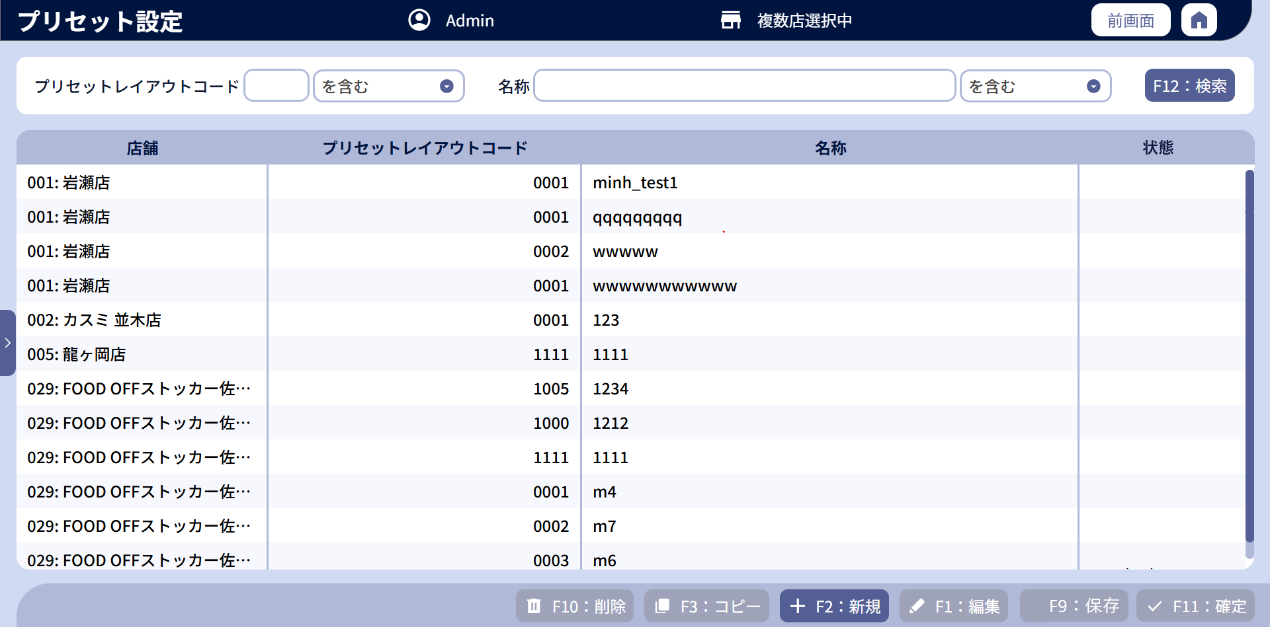

8.7

8.8

14
 | ■画面項目定義

 | 画面項目ID | 項目 |  | タイプ | I/O | 多言語 | 出力 |  |  |  |  |  |  |  |  | インプット |  |  |  |  | 備考
 |  |  |  |  |  |  | マッピングデータ |  |  |  | 初期値 |  | 表示コントロール | Control enable |  | 必須 | 数字 | 桁 | マッピングデータ
 |  |  |  |  |  |  | API名 | 項目 |  |  |  |  |  |  |  |  |  |  | API名 | 項目
 | 0 | 画面タイトル |  | テキスト | － | ● | － | － |  |  | プリセット設定 |  | 左詰め | － |  | － | ー | ー | － | ー | イベントID：SC1501-01
 | 1 | プリセットレイアウトコード（タイトル） |  | テキスト | － | ● | － | － |  |  | プリセットレイアウトコード |  | 左詰め | ー |  | － | ー | ー | － | －
 | 2 | プリセットレイアウトコード（値） |  | EditText | I | － | － | － |  |  | － |  | ー | 店舗が選択されている場合、無効になる |  | － | ● | ー | AP1501 | preset_layout_code | ・最大4桁入力可能。
 | 3 | プリセットレイアウトコード検索条件 |  | ドロップダウン | I | ● | － | － |  |  | を含む/から始まる/で終わる |  | ー | 店舗が選択されている場合、無効になる |  | － | ー | ー | AP1501 | preset_layout_code_type
 | 4 | 名称（タイトル） |  | テキスト | － | － | － | － |  |  | 名称 |  | 左詰め | ー |  | － | ー | ー | － | ー
 | 5 | 名称（値） |  | EditText | I | － | － | － |  |  | － |  | ー | 店舗が選択されている場合、無効になる |  | － | ー | ー | AP1501 | preset_layout_name | 最大半角50文字、全角25文字
 | 6 | 名称検索条件 |  | ドロップダウン | I | ● | － |  |  |  | を含む/から始まる/で終わる |  | ー | 店舗が選択されている場合、無効になる |  | － | ー | ー | AP1501 | preset_layout_name_type
 | 7 | F12: 検索 |  | ボタン | I | ● | － | － |  |  | F12：検索 |  | ー | 店舗が選択されている場合、無効になる |  | － | ー | ー | － | ー | イベントID：SC1501-02をご参照ください。
 | 8 | プリセットレイアウト一覧 |  | － | I | － | － | － |  |  | － |  | ー | ー |  | － | ー | ー | － | ー
 | 8.1 | 店舗（列名） |  | テキスト | － | ● | － | － |  |  | 店舗 |  | 中央 | ー |  | － | ー | ー | － | ー
 | 8.2 | 店舗（値） |  | テキスト | O | － | AP1501 | store_code:store_name |  |  | － |  | 左詰め | ー |  | ● | ー | ー | AP1508 | store_code
 | 8.3 | プリセットレイアウトコード（列名） |  | テキスト | － | ● | － | － |  |  | プリセットレイアウトコード |  | 中央 | ー |  | － | ー | ー | － | ー
 | 8.4 | プリセットレイアウトコード（値） |  | テキスト | O | － | AP1501 | preset_layout_code |  |  | － |  | 右詰め | ー |  | ● | － | ー | AP1508 AP1504 | preset_layout_code preset_layout_code/item.preset_layout_code | 新規・削除の場合、AP1508を使用する コピーの場合、AP1504を使用する。
 | 8.5 | プリセットレイアウト名称（列名） |  | テキスト | － | ● | － | － |  |  | 名称 |  | 中央 | ー |  | － | ー | ー | － | ー
 | 8.6 | 名称（値） |  | テキスト | O | － | AP1501 | preset_layout_name |  |  | － |  | 左詰め | ー |  | ● | ー | ー | AP1508 AP1504 | preset_layout_name preset_layout_name/item.preset_layout_name | 新規・削除の場合、AP1508を使用する コピーの場合、AP1504を使用する。
 | 8.7 | 状態（列名） |  | テキスト | － | ● | － | － |  |  | 状態 |  | 中央 | ー |  | － | ー | ー | － | ー
 | 8.8 | 状態（値） |  | テキスト | O | － | AP1501 | status |  |  | － |  | 左詰め | ー |  | ● | ー | ー | － | ー | 0:未反映 1: 反映済み
 | 9 | F10: 削除 |  | ボタン | I | ● | － | － |  |  | F10：削除 |  | ー | 以下の2つの条件を満たす場合に有効にする。 +ログインユーザーが管理者又はヘッドクオーターである。 +リスト内のアイテムが1つ選択されている。 |  | － | ー | ー | － | ー | イベントID：SC1501-03
 | 10 | 編集 |  | ボタン | I | ● | － |  |  |  | F1：編集 |  | ー | 一覧で1つのアイテムが選択されている場合に有効にする。 |  | － | ー | ー | － | ー | イベントID：SC1501-04
 | 11 | 新規 |  | ボタン | I | ● | － | － |  |  | F2：新規 |  | ー | 以下の2つの条件を満たす場合に有効にする。 +ログインユーザーが管理者又はヘッドクオーターである。 +店舗が選択された。 |  | － | ー | ー | － | ー | イベントID：SC1501-05
 | 12 | コピー |  | ボタン | I | ● | － | － |  |  | F3：コピー |  | ー | 以下の2つの条件を満たす場合に有効にする。 +ログインユーザーが管理者又はヘッドクオーターである。 +リスト内のアイテムが1つ選択されている。 |  | － | ー | ー | － | ー | イベントID：SC1501-06
 | 13 | F09: 確定 |  | ボタン | I | ● | － | － |  |  | F11：確定 |  | ー | 以下の2つの条件を満たす場合に有効にする。 +ログインユーザーが管理者又はヘッドクオーターである。 +データ変更がある（追加、編集、削除） |  | － | ー | ー | － | ー | イベントID：SC1501-07
 | 14 | 保存 |  | ボタン | I | ● | － | － |  |  | F9：保存 |  | カスミ会社の場合のみ表示する。 | 以下の2つの条件を満たす場合に有効にする。 +ログインユーザーが管理者又はヘッドクオーターである。 +データのコピー又は新規作成がある。 |  | － | ー | ー | － | ー | イベントID：SC1501-08

MD1502
システム名 |  |  |  |  | システム種別 |  |  |  |  |  | 詳細設計書 |  |  |  |  | 作成者 |  |  | 作成日 |  | 更新者 | 更新日 | 版数
POSサーバー |  |  |  |  | POSサーバー |  |  |  |  |  |  |  |  |  |  | DuNT |  |  | 2024-06-17 |  | LoiLV | 2025-03-07 | 0.65

機能カテゴリ |  |  |  | 15_プリセットメニュー設定 |  |  |  |  |  | 項目 |  |  | 画面設計書 |  |  | MD1502

 | ■MD1502_プリセットイメージモーダルのイメージ

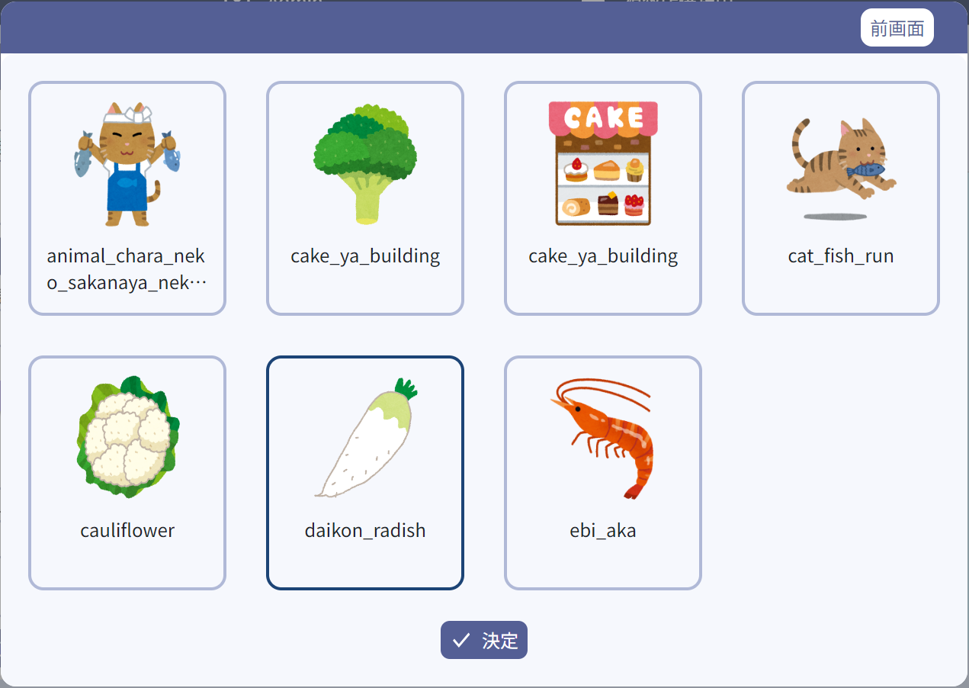
5

1

2

3

4

 | ■画面項目定義

 | 画面項目ID | 項目 |  |  | タイプ | I/O | 多言語 | 出力 |  |  |  |  |  |  |  |  | インプット |  |  |  |  | 備考
 |  |  |  |  |  |  |  | マッピングデータ |  |  |  | 初期値 |  | 表示コントロール | Control enable |  | 必須 | 数字 | 桁 | マッピングデータ
 |  |  |  |  |  |  |  | API名 | 項目 |  |  |  |  |  |  |  |  |  |  | API名 | 項目
 | １ | イメージ |  |  | イメージ | O | ● | AP1505 | url |  |  | － |  | 中央 | ー |  | － |  |  |  |  | イベントID：MD1502-01
 | 2 | イメージ名 |  |  | テキスト | O | ● | AP1505 | name |  |  | － |  | 中央 | ー |  | － | ー | ー | － | ー
 | 3 | アイテム |  |  | ビュー | Ⅰ | － | － | － |  |  | － |  | ー | ー |  | － | ー | ー | － | ー | イベントID：MD1502-02
 | 4 | 決定 |  |  | ボタン | I | ● | － | － |  |  | 決定 |  | 中央 | 有効 |  | － | ー | ー | － | ー | イベントID：MD1502-03
 | 5 | 前画面 |  |  | ボタン | I | ● | － | － |  |  | 前画面 |  | 中央 | 有効 |  | － | ー | ー | － | ー | イベントID：MD1502-04

 |  |  | `

MD1504
システム名 |  |  |  |  | システム種別 |  |  |  |  |  | 詳細設計書 |  |  |  |  | 作成者 |  |  | 作成日 |  | 更新者 | 更新日 | 版数
POSサーバー |  |  |  |  | POSサーバー |  |  |  |  |  |  |  |  |  |  | DuNT |  |  | 2024-06-17 |  | LoiLV | 2025-03-07 | 0.65

機能カテゴリ |  |  |  | 15_プリセットメニュー設定 |  |  |  |  |  | 項目 |  |  | 画面設計書 |  |  | MD1504

 | ■MD1504_品種一覧モーダルのイメージ

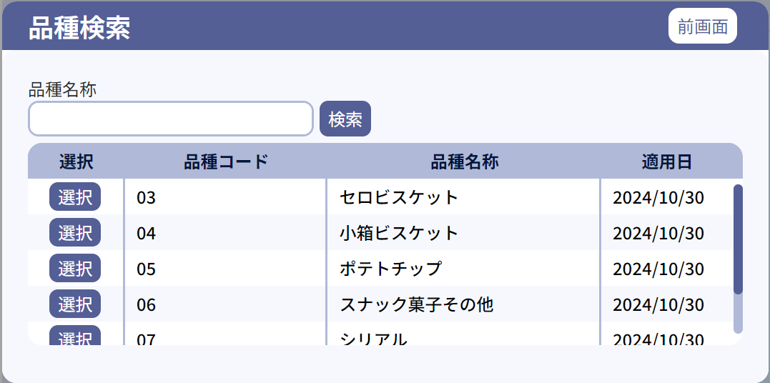
0
13

1

2
3
12

4
6
8
10

5
7
9
11

 | ■画面項目定義

 | 画面項目ID | 項目 |  |  | タイプ | I/O | 多言語 | 出力 |  |  |  |  |  |  |  |  | インプット |  |  |  |  | 備考
 |  |  |  |  |  |  |  | マッピングデータ |  |  |  | 初期値 |  | 表示コントロール | Control enable |  | 必須 | 数字 | 桁 | マッピングデータ
 |  |  |  |  |  |  |  | API名 | 項目 |  |  |  |  |  |  |  |  |  |  | API名 | 項目
 | ０ | コピータイトル |  |  | テキスト | － | ● | － | － |  |  | 品種検索 |  | ー | － |  | － | ー | ー | － | ー | イベントID：MD1504-01
 | １ | 名称検索（タイトル） |  |  | テキスト | － | ● | － | － |  |  | 品種名称 |  | ー | ー |  | －
 | 2 | 名称検索（値） |  |  | EditText | I | － | － | － |  |  | － |  | 左詰め | ー |  | － | ー | ー | － | ー
 | 3 | 検索 |  |  | ボタン | Ⅰ | ● | － | － |  |  | 検索 |  | 中央 | 有効 |  | － | ー | ー | － | ー | イベントID：MD1504-02
 | 4 | 選択列（タイトル） |  |  | テキスト | － | ● | － | － |  |  | 選択 |  | 中央 | ー |  | － | ー | ー | － | ー
 | 5 | 選択ボタン |  |  | ボタン | I | ● | － | － |  |  | 選択 |  | 中央 | 有効 |  | － | ー | ー | － | ー | イベントID：MD1504-03
 | 6 | 品種コード列 |  |  | テキスト | － | ● | － | － |  |  | 品種コード |  | 中央 | ー |  | － | ー | ー | － | ー
 | 7 | 品種列 |  |  | テキスト | O | － | AP1507 | HierachyItem.code_level_three |  |  | － |  | 左詰め | ー |  | － | ー | ー | － | ー
 | 8 | 品種名称列 |  |  | テキスト | － | ● | － | － |  |  | 品種名称 |  | 中央 | ー |  | － | ` | ー | － | ー
 | 9 | 品種名称 |  |  | テキスト | O | － | AP1507 | HierachyItem.description_level_three |  |  | － |  | 左詰め | ー |  | － | ー | ー | － | ー
 | 10 | 適用日列 |  |  | テキスト | － | ● | － | － |  |  | 適用日 |  | 中央 | 検索結果が100件を超えた場合にのみ表示する。 |  | － | ー | ー | － | ー
 | 11 | 適用日 |  |  | テキスト | O | － | AP1507 | HierachyItem.apply_date_level_three |  |  | － |  | 左詰め | ー |  | － | ー | ー | － | ー | フォーマット: yyyy/mm/dd
 | 12 | ワーニング |  |  | テキスト | － | ● | － | － |  |  | 検索結果が1000件を超えたため、最初の1000件を表示しています。 |  | ー | ー |  | － | ー | ー | － | ー
 | 13 | 前画面 |  |  | ボタン | I | ● | － | － |  |  | 前画面 |  | 中央 | 有効 |  | － | ー | ー | － | ー | イベントID：MD1504-04

 |  |  | `

MD1506
システム名 |  |  |  |  |  | システム種別 |  |  |  |  |  | 詳細設計書 |  |  |  |  | 作成者 |  |  | 作成日 |  | 更新者 | 更新日 | 版数
POSサーバー |  |  |  |  |  | POSサーバー |  |  |  |  |  |  |  |  |  |  | DuNT |  |  | 2024-06-17 |  | LoiLV | 2025-03-07 | 0.65

機能カテゴリ |  |  |  |  | 15_プリセットメニュー設定 |  |  |  |  |  | 項目 |  |  | 画面設計書 |  |  | MD1506

 | ■MD1506_プリセットレイアウトコピーモーダルのイメージ
 |  |  | カスミ様
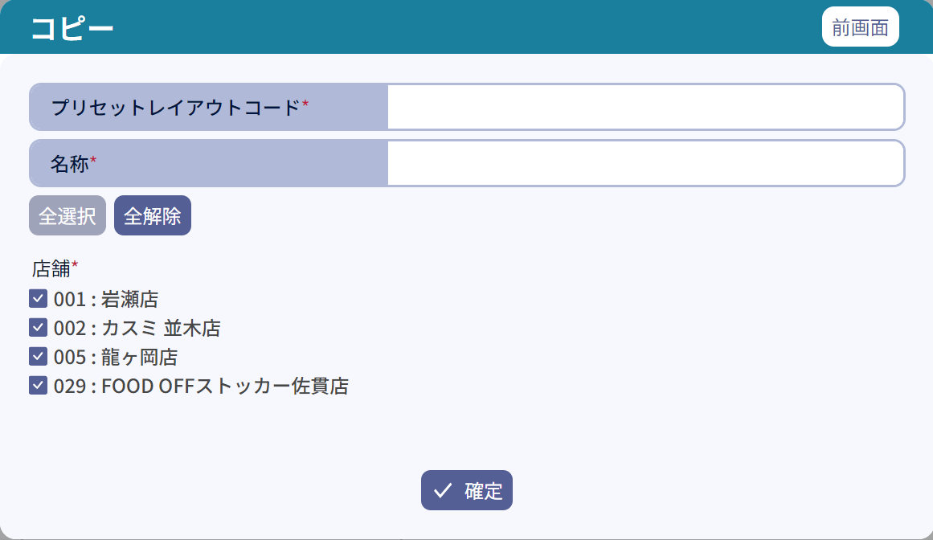
0
9

1
2

3
4

5
6

7
8

10

 | ■画面項目定義

 | 画面項目ID |  | 項目 |  |  | タイプ | I/O | 多言語 | 出力 |  |  |  |  |  |  |  |  | インプット |  |  |  |  | 備考
 |  |  |  |  |  |  |  |  | マッピングデータ |  |  |  | 初期値 |  | 表示コントロール | Control enable |  | 必須 | 数字 | 桁 | マッピングデータ
 |  |  |  |  |  |  |  |  | API名 | 項目 |  |  |  |  |  |  |  |  |  |  | API名 | 項目
 | ０ |  | コピータイトル |  |  | テキスト | － | ● | － | － |  |  | コピー |  | ー | － |  | － | ー | ー | － | ー | イベントID：MD1506-01
 | 1 |  | プリセットレイアウトコード（タイトル） |  |  | テキスト | － | ● | － |  |  |  | プリセットレイアウトコード |  | 左詰め | ー |  | － | ー | ー | － | ー
 | 2 |  | プリセットレイアウトコード（値） |  |  | EditText | I | － | － | － |  |  | － |  | ー | ー |  | ● | ● | ー | AP1509 | preset_layout_code | 数字のみ入力可能（4桁） 4文字足りない場合は「0」を自動追加する。
 | 3 |  | 名称（タイトル） |  |  | テキスト | － | ● | － | － |  |  | 名称* |  | 左詰め | ー |  | － | ー | ー | － | ー
 | 4 |  | 名称（値） |  |  | EditText | I | － | － | － |  |  | － |  | ー |  |  | ● | ー | ● | AP1509 | preset_layout_name | 最大50桁。
 | 5 |  | 全選択 |  |  | ボタン | I | ● | － |  |  |  | 全選択 |  | ー | 少なくとも1つの店舗が選択されていない場合に有効にする。全ての店舗が選択されている場合に無効にする。 |  | － | ー | ー | － | ー | イベントID：MD1506-02
 | 6 |  | 全解除 |  |  | ボタン | I | ● | － | － |  |  | 全解除 |  | ー | 全ての店舗が選択されている場合に有効にする。少なくとも1つの店舗が選択されている場合に無効にする。 |  | － | ` | ー | － | ー | イベントID：MD1506-03
 | 7 |  | 店舗（タイトル） |  |  | テキスト | － | ● | － | － |  |  | 店舗* |  | 左詰め | ー |  | － | ー | ー | － | ー
 | 8 |  | 店舗アイテム |  |  | チェックボックス + テキスト | I | － | － | － |  |  | フローの開始時に選択対象店舗が選択された一覧 |  | デフォルトで選択されている。 | 有効 |  | ● | ー | ー | AP1509 | store
 | 9 |  | 前画面 |  |  | ボタン | I | ● | － | － |  |  | 前画面 |  | ー | 有効 |  | － | ー | ー | － | ー | イベントID：MD1506-04
 | 10 |  | 確定 |  |  | ボタン | I | ● | － | － |  |  | 確定 |  | ー | 有効 |  | － | ー | ー | － | ー | イベントID：MD1506-05

 |  | いなげや様
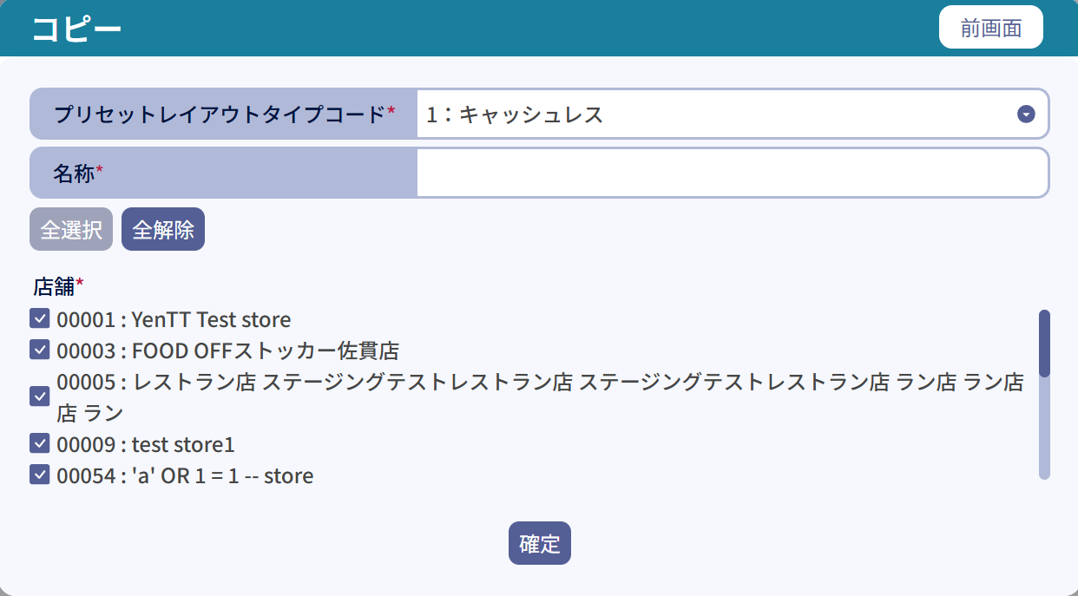
3
4
5
6
7
8
9
10
0
0

1
2

 | ■画面項目定義

 | 画面項目ID |  | 項目 |  |  | タイプ | I/O | 多言語 | 出力 |  |  |  |  |  |  |  |  | インプット |  |  |  |  | 備考
 |  |  |  |  |  |  |  |  | マッピングデータ |  |  |  | 初期値 |  | 表示コントロール | Control enable |  | 必須 | 数字 | 桁 | マッピングデータ
 |  |  |  |  |  |  |  |  | API名 | 項目 |  |  |  |  |  |  |  |  |  |  | API名 | 項目
 | ０ |  | コピータイトル |  |  | テキスト | － | ● | － | － |  |  | コピー |  | ー | － |  | － | ー | ー | － | ー | イベントID：MD1506-01
 | 1 |  | プリセットレイアウトタイプコード（タイトル） |  |  | テキスト | － | ● | － |  |  |  | プリセットレイアウトタイプコード |  | 左詰め | ー |  | － | ー | ー | － | ー
 | 2 |  | プリセットレイアウトタイプコード（値） |  |  | ドロップダウン | I | － | － | － |  |  | － |  | ー | ー |  | ● | ● | ー | AP1509 | preset_layout_code | ドロップダウンメニューの表示： 1：キャッシュレス 2：キャッシュ
 | 3 |  | 名称（タイトル） |  |  | テキスト | － | ● | － | － |  |  | 名称* |  | 左詰め | ー |  | － | ー | ー | － | ー
 | 4 |  | 名称（値） |  |  | EditText | I | － | － | － |  |  | － |  | ー |  |  | ● | ー | ● | AP1509 | preset_layout_name | 最大50桁。
 | 5 |  | 全選択 |  |  | ボタン | I | ● | － |  |  |  | 全選択 |  | ー | 少なくとも1つの店舗が選択されていない場合に有効にする。全ての店舗が選択されている場合に無効にする。 |  | － | ー | ー | － | ー | イベントID：MD1506-02
 | 6 |  | 全解除 |  |  | ボタン | I | ● | － | － |  |  | 全解除 |  | ー | 全ての店舗が選択されている場合に有効にする。少なくとも1つの店舗が選択されている場合に無効にする。 |  | － | ` | ー | － | ー | イベントID：MD1506-03
 | 7 |  | 店舗（タイトル） |  |  | テキスト | － | ● | － | － |  |  | 店舗* |  | 左詰め | ー |  | － | ー | ー | － | ー
 | 8 |  | 店舗アイテム |  |  | チェックボックス + テキスト | I | － | － | － |  |  | フローの開始時に選択対象店舗が選択された一覧 |  | デフォルトで選択されている。 | 有効 |  | ● | ー | ー | AP1509 | store
 | 9 |  | 前画面 |  |  | ボタン | I | ● | － | － |  |  | 前画面 |  | ー | 有効 |  | － | ー | ー | － | ー | イベントID：MD1506-04
 | 10 |  | 確定 |  |  | ボタン | I | ● | － | － |  |  | 確定 |  | ー | 有効 |  | － | ー | ー | － | ー | イベントID：MD1506-05

 |  |  |  | `

MD1507
システム名 |  |  |  |  | システム種別 |  |  |  |  |  | 詳細設計書 |  |  |  |  | 作成者 |  |  | 作成日 |  | 更新者 | 更新日 | 版数
POSサーバー |  |  |  |  | POSサーバー |  |  |  |  |  |  |  |  |  |  | DuNT |  |  | 2024-06-17 |  | LoiLV | 2025-03-07 | 0.65

機能カテゴリ |  |  |  | 15_プリセットメニュー設定 |  |  |  |  |  | 項目 |  |  | 画面設計書 |  |  | MD1507

 | ■MD1508_プリセットレイアウト新規作成モーダルのイメージ

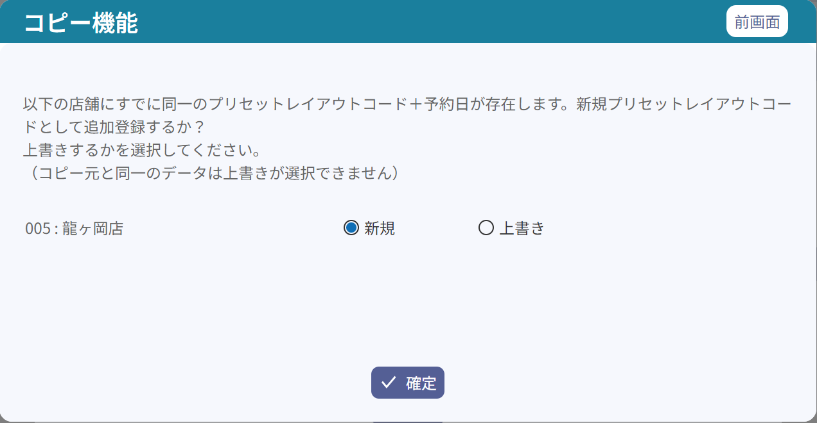
0
3

1

2
2.2
2.3
2.1

4

 | ■画面項目定義

 | 画面項目ID | 項目 |  |  | タイプ | I/O | 多言語 | 出力 |  |  |  |  |  |  |  |  | インプット |  |  |  |  | 備考
 |  |  |  |  |  |  |  | マッピングデータ |  |  |  | 初期値 |  | 表示コントロール | Control enable |  | 必須 | 数字 | 桁 | マッピングデータ
 |  |  |  |  |  |  |  | API名 | 項目 |  |  |  |  |  |  |  |  |  |  | API名 | 項目
 | ０ | ダイアログタイトル |  |  | テキスト | － | ● | － | － |  |  | コピー機能 |  | 左詰め | － |  | － | ー | ー | － | ー | イベントID：MD1507-01
 | １ | ダイアログコンテンツ |  |  | テキスト | － | ● |  |  |  |  | 以下の店舗にすでに同一のプリセットレイアウトコード＋予約日が存在します。 新規プリセットレイアウトコードとして追加登録するか？ 上書きするかを選択してください。 （コピー元と同一のデータは上書きが選択できません） |  | 左詰め
 | 2 | 店舗一覧 |  |  | リスト | － | － | － | － |  |  | － |  | － | － |  | － | ー | ー | － | ー
 | 2.1 | 店舗情報 |  |  | テキスト | － | － | AP1509 | store_code:store_name |  |  | コピーされた店舗コード: 店舗名称 |  | ー | ー |  | － | ー | ー | AP1510 | target_stores
 | 2.2 | 新規 |  |  | ラジオボタン | Ⅰ | ● | － |  |  |  | 新規 |  | カスミ様：デフォルトでチェックする。 いなげや様：4つのプリセット8xxx1、8xxx2（今日2つのプリセット、明日2つのプリセット）が足りない場合はチェックする。 | カスミ様：デフォルトで有効になる。 いなげや様：4つのプリセット8xxx1、8xxx2（今日と明日）がある場合は無効になる。 |  | － | ー | ー | － | ー | 2つの項目のうち1つのみを選択可能とする。
 | 2.3 | 上書き |  |  | ラジオボタン | I | ● | － | － |  |  | 上書き |  | カスミ様：デフォルトでチェックを外す。 いなげや様：4つのプリセット8xxx1、8xxx2（今日と明日）がある場合はチェックする。 | ー |  | － | ー | ー | － | ー
 | 3 | 前画面 |  |  | ボタン | I | ● | － | － |  |  | 前画面 |  | テキストをボタンの中央にする。 | ー |  | － | ー | ー | － | ー | イベントID：MD1507-02
 | 4 | 確定 |  |  | ボタン | I | ● | － | － |  |  | 確定 |  | テキストをボタンの中央にする。 | ー |  | － | ー | ー | － | ー | イベントID：MD1507-03

 |  |  | `

MD1508
システム名 |  |  |  |  |  | システム種別 |  |  |  |  |  | 詳細設計書 |  |  |  |  | 作成者 |  |  | 作成日 |  | 更新者 | 更新日 | 版数
POSサーバー |  |  |  |  |  | POSサーバー |  |  |  |  |  |  |  |  |  |  | DuNT |  |  | 2024-06-17 |  | LoiLV | 2025-03-07 | 0.65

機能カテゴリ |  |  |  |  | 15_プリセットメニュー設定 |  |  |  |  |  | 項目 |  |  | 画面設計書 |  |  | MD1508

 | ■MD1508_プリセットレイアウト新規作成モーダルのイメージ
 |  | カスミ様

0
7

1
2

3
4.1

5
6

8

 |  | いなげや様
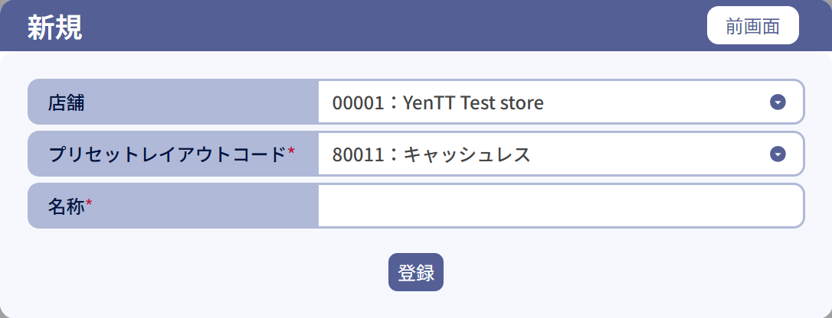
0
1
2
3
4.2
5
6
7
8

 | ■MD1508_プリセットレイアウト新規作成モーダル（編集）のイメージ
 |  |  | カスミ様

9

10

 |  |  | いなげや様

9

10

 | ■画面項目定義

 | 画面項目ID |  | 項目 |  |  | タイプ | I/O | 多言語 | 出力 |  |  |  |  |  |  |  |  | インプット |  |  |  |  | 備考
 |  |  |  |  |  |  |  |  | マッピングデータ |  |  |  | 初期値 |  | 表示コントロール | Control enable |  | 必須 | 数字 | 桁 | マッピングデータ
 |  |  |  |  |  |  |  |  | API名 | 項目 |  |  |  |  |  |  |  |  |  |  | API名 | 項目
 | ０ |  | 新規タイトル |  |  | テキスト | － | ● | － | － |  |  | 新規 |  | 左詰め | － |  | － | ー | ー | － | ー | イベントID：MD1508-01
 | １ |  | 店舗（タイトル） |  |  | テキスト | － | ● |  |  |  |  | 店舗 |  | 左詰め
 | 2 |  | 店舗（値） |  |  | ドロップダウン | Ⅰ | － | － | － |  |  | 選択されている店舗一覧 選択中のプリセットの店舗がリストに存在しない場合は、リストに追加する。 |  | ー | ー |  | ● | ー | ー | AP1509 | store | イベントID：MD1508-05
 | 3 |  | プリセットレイアウトコード（タイトル） |  |  | テキスト | － | ● | － | － |  |  | プリセットレイアウトコード |  | 左詰め | ー |  | － | ー | ー | － | ー
 | 4.1 |  | プリセットレイアウトコード（値） カスミ様 |  |  | EditText | I | － | － | － |  |  | － |  | ー | ー |  | ● | ● | ー | AP1509 | preset_layout_code | 数字のみ入力可能（4桁） 4桁未満の場合は「0」を自動追加する。
 | 4.2 |  | プリセットレイアウトコード（値） いなげや様 |  |  | ドロップダウン | I | － | － | － |  |  | 8xxx1：キャッシュレス |  | ー | ー |  | ● | ● | ー | AP1509 | preset_layout_code | ドロップダウンメニューの値： 8xxx1：キャッシュレス、 8xxx2：キャッシュ （xxx：店舗コードの末尾3桁）
 | 5 |  | 名称（タイトル） |  |  | テキスト | － | ● | － |  |  |  | 名称 |  | 左詰め | ー |  | － | ー | ー | － | ー
 | 6 |  | 名称（値） |  |  | EditText | I | － | － | － |  |  | － |  | ー | ー |  | ● | ー | ● | AP1509 | preset_layout_name | 最大半角50文字
 | 7 |  | 前画面 |  |  | ボタン | I | ● | － | － |  |  | 前画面 |  | ー | 有効 |  | － | ー | ー | － | ー | イベントID：MD1508-02
 | 8 |  | 登録 |  |  | ボタン | I | ● | － | － |  |  | 登録 |  | ー | 有効 |  | － | ー | ー | － | ー | イベントID：MD1508-03
 | 9 |  | 編集タイトル |  |  | テキスト | － | ● | － | － |  |  | 編集 |  | 左詰め | ー |  | － | ー | ー | － | ー
 | 10 |  | 更新 |  |  | ボタン | I | ● | － | － |  |  | 更新 |  | ー | 有効 |  | － | ー | ー | － | ー | イベントID：MD1508-04

 |  |  |  | `

SC1502
システム名 |  |  |  |  | システム種別 |  |  |  |  |  | 詳細設計書 |  |  |  |  | 作成者 |  |  | 作成日 |  | 更新者 | 更新日 | 版数
POSサーバー |  |  |  |  | POSサーバー |  |  |  |  |  |  |  |  |  |  | DuNT |  |  | 2024-06-17 |  | LoiLV | 2025-03-07 | 0.65

機能カテゴリ |  |  |  | 15_プリセットメニュー設定 |  |  |  |  |  | 項目 |  |  | 画面設計書 |  |  | SC1502

 | ■SC1502_プリセット（レイアウト）編集画面のイメージ・「+」ボタンをタッチした後
 |  | いなげや会社の画面イメージ
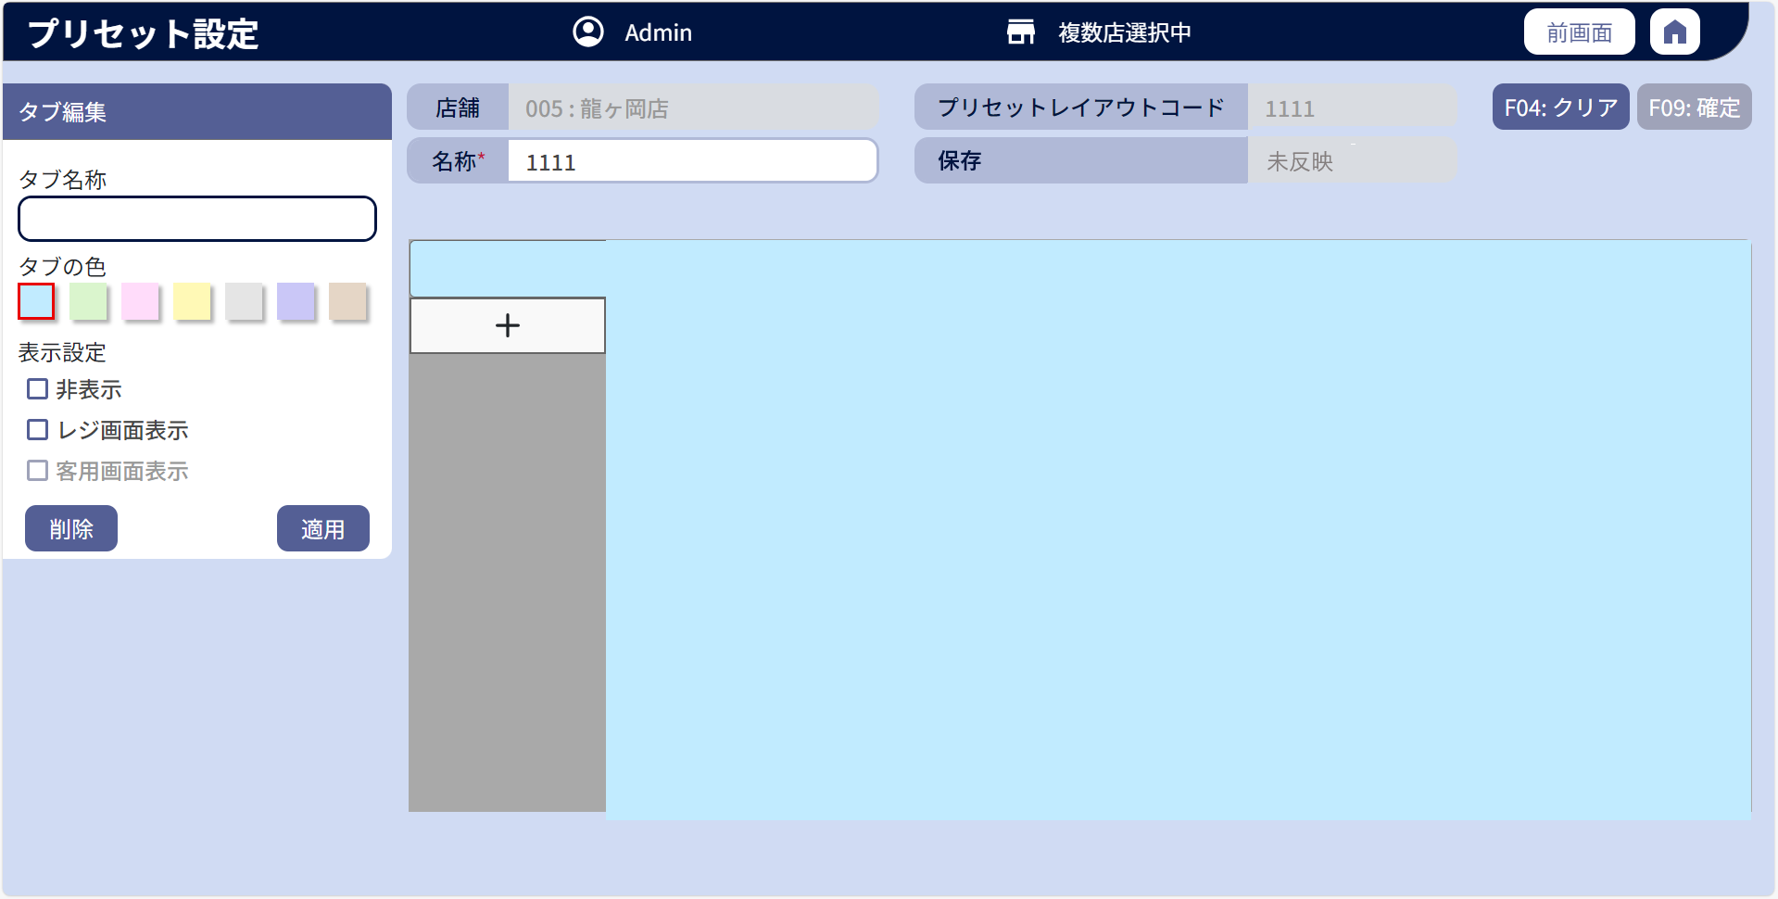
0

10
1
2
5
6
7
8
3.1
3.2
4.1
4.2
11
12

13
18
19
14
9
16
16.1
16.2

16.3

15
17

 |  |  | カスミ会社の画面イメージ

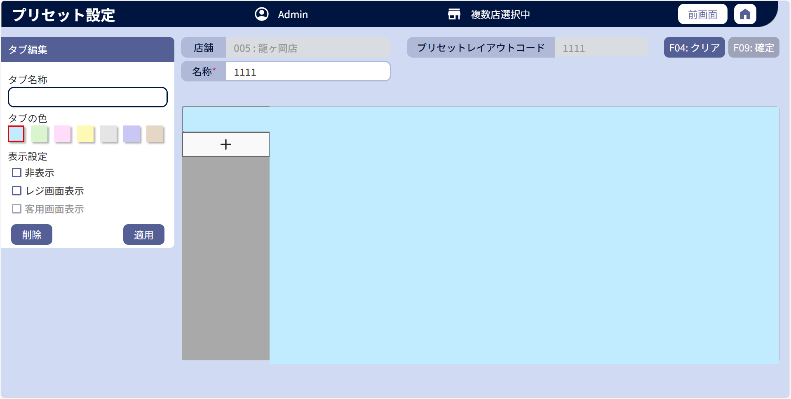

 | l画面項目定義

 | 画面項目ID |  | 項目 |  | タイプ | I/O | 多言語 | 出力 |  |  |  |  |  |  |  |  | インプット |  |  |  |  | 備考
 |  |  |  |  |  |  |  | マッピングデータ |  |  |  | 初期値 |  | 表示コントロール | Control enable |  | 必須 | 数字 | 桁 | マッピングデータ
 |  |  |  |  |  |  |  | API名 | 項目 |  |  |  |  |  |  |  |  |  |  | API名 | 項目
 | 0 |  | 画面タイトル |  | テキスト | － | ● | － | － |  |  | プリセット設定 |  | ー | － |  | － | ー | ー | － | ー | イベントID：SC1502-01
 | 1 |  | 店舗（タイトル） |  | テキスト | － | ● | － | － |  |  | 店舗 |  | ー | ー |  | － | ー | ー | － | ー
 | 2 |  | 店舗（値） |  | テキスト | O | － | AP1501 | store_code:store_name |  |  | － |  | ー | ー |  | － | ー | ー | AP1508 | store_code
 | 3.1 |  | 名称（タイトル） |  | テキスト | － | ● | － |  |  |  | 名称* |  | ー | ー |  | － | ー | ー | － | ー
 | 3.2 |  | 名称（値） |  | EditText | O | － | AP1501 | preset_layout_name |  |  | － |  | ー | 有効 |  | ● | ● | ● | AP1508 | preset_layout_code | 最大全角25文字（半角50文字）
 | 4.1 |  | 状態（タイトル） |  | テキスト | － | ● | － |  |  |  | 状態 |  | ー | ー |  | － | ー | ー | － | ー
 | 4.2 |  | 状態（値） |  | テキスト | O | － | AP1501 | status |  |  | － |  | ー | ー |  | ● | － | － | － | ー
 | 5 |  | プリセットレイアウトコード（タイトル） |  | テキスト | － | ● | － |  |  |  | プリセットレイアウトコード |  | ー | ー |  | － | ー | ー | － | ー
 | 6 |  | プリセットレイアウトコード（値） |  | テキスト | O | － | AP1501 | preset_layout_code |  |  | － |  | ー | ー |  | － | ー | ー | AP1508 | preset_layout_name
 | 7 |  | F04: クリア |  | ボタン | I | ● | － | － |  |  | F04: クリア |  | ー | 有効 |  | － | ー | ー | － | ー | イベントID：SC1502-02
 | 8 |  | F09: 確定 |  | ボタン | I | ● | － | － |  |  | F09: 確定 |  | ー | デフォルト：無効。変更データが適用された場合に有効にする。 |  | － | ー | ー | － | ー | イベントID：SC1502-03
 | 9 |  | + |  | ボタン | I | － | － | － |  |  | + |  | タブ数 < 10の場合に表示する。 | ー |  | － | ー | ー | － | ー | イベントID：SC1502-04
 | 10 |  | ビュータイトル |  | テキスト | － | ● | － | － |  |  | タブ編集 |  | デフォルトで最初にpage_number = 1の情報を表示する。 | ー |  | － | ー | ー | － | ー
 | 11 |  | タブ名称（タイトル） |  | テキスト | － | ● | － | － |  |  | タブ名称 |  |  | ー |  | － | ー | ー | － | ー
 | 12 |  | タブ名称（値） |  | EditText | I | － | AP1502 | Menu.description |  |  | － |  | ー | AP1502のタブのis_hiddenの値がfalseの場合に有効にする。 |  | － | ー | ー | AP1508 | Menu.description | 最大全角25文字（半角50文字）
 | 13 |  | タブの色 |  | テキスト | － | ● | － | － |  |  | タブの色 |  |  | ー |  | － | ー | ー | － | ー
 | 14 |  | 色 |  | ビュー | I | － | AP1502 | Menu.style_key |  |  | － |  | ー | AP1502のタブのis_hiddenの値がfalseの場合に有効にする。 |  | － | ー | ー | AP1508 | Menu.style_key | 未設定の場合、デフォルトで最初の色が選択される。
 | 15 |  | 削除 |  | ボタン | I | ● | － | － |  |  | － |  | － | 有効 |  | － | － | － | － | － | イベントID：SC1502-23
 | 16 |  | 表示設定（タイトル） |  | テキスト | － | ● | － | － |  |  | 表示設定 |  |  | ー |  | － | ー | ー | － | ー
 | 16.1 |  | 非表示 |  | チェックボックス + テキスト | I | ● | AP1502 | Menu.is_hidden |  |  | 非表示 |  | デフォルトで選択されない。 | 有効
 | 16.2 |  | レジ画面表示 |  | チェックボックス + テキスト | I | ● | AP1502 | Menu.is_display_on_cash_machine |  |  | レジ画面表示 |  | デフォルトで選択されない。 | AP1502のタブのis_hiddenの値がfalseの場合に有効にし、項目16.1が選択されているか、AP1502のタブのis_hiddenの値がtrueの場合に無効にする。 |  | － | ー | ー | － | ー
 | 16.3 |  | 客用画面表示 |  | チェックボックス + テキスト | I | ● | AP1502 | Menu.is_display_on_customer_screen |  |  | 客用画面表示 |  | デフォルトで選択されない。 | デフォルト：無効。項目16.2が選択され、AP1502のタブのis_hiddenの値がfalseの場合に有効にする。 |  | － | ー | ー | － | ー
 | 17 |  | 適用 |  | ボタン | I | ● | － | － |  |  | 適用 |  | ー | 有効 |  | － | ー | ー | － | ー | イベントID：SC1502-05
 | 18 |  | プリセットレイアウトメニューボタンビュー |  | ビュー | － | － | AP1502 | Menu.style_key |  |  | － |  | ー | ー |  | － | ー | ー | － | ー | イベントID：SC1502-20 イベントID：SC1502-21
 | 19 |  | プリセットレイアウトボタンビュー |  | ビュー | － | － | － | － |  |  | － |  | ー | AP1502のタブのis_hiddenの値がfalseの場合に有効にする。 |  | － | ー | ー | － | ー | 項目18に従ってビューの色を表示する。

 | ■SC1502_プリセット（レイアウト）編集画面のイメージ・プリセット設定の場合
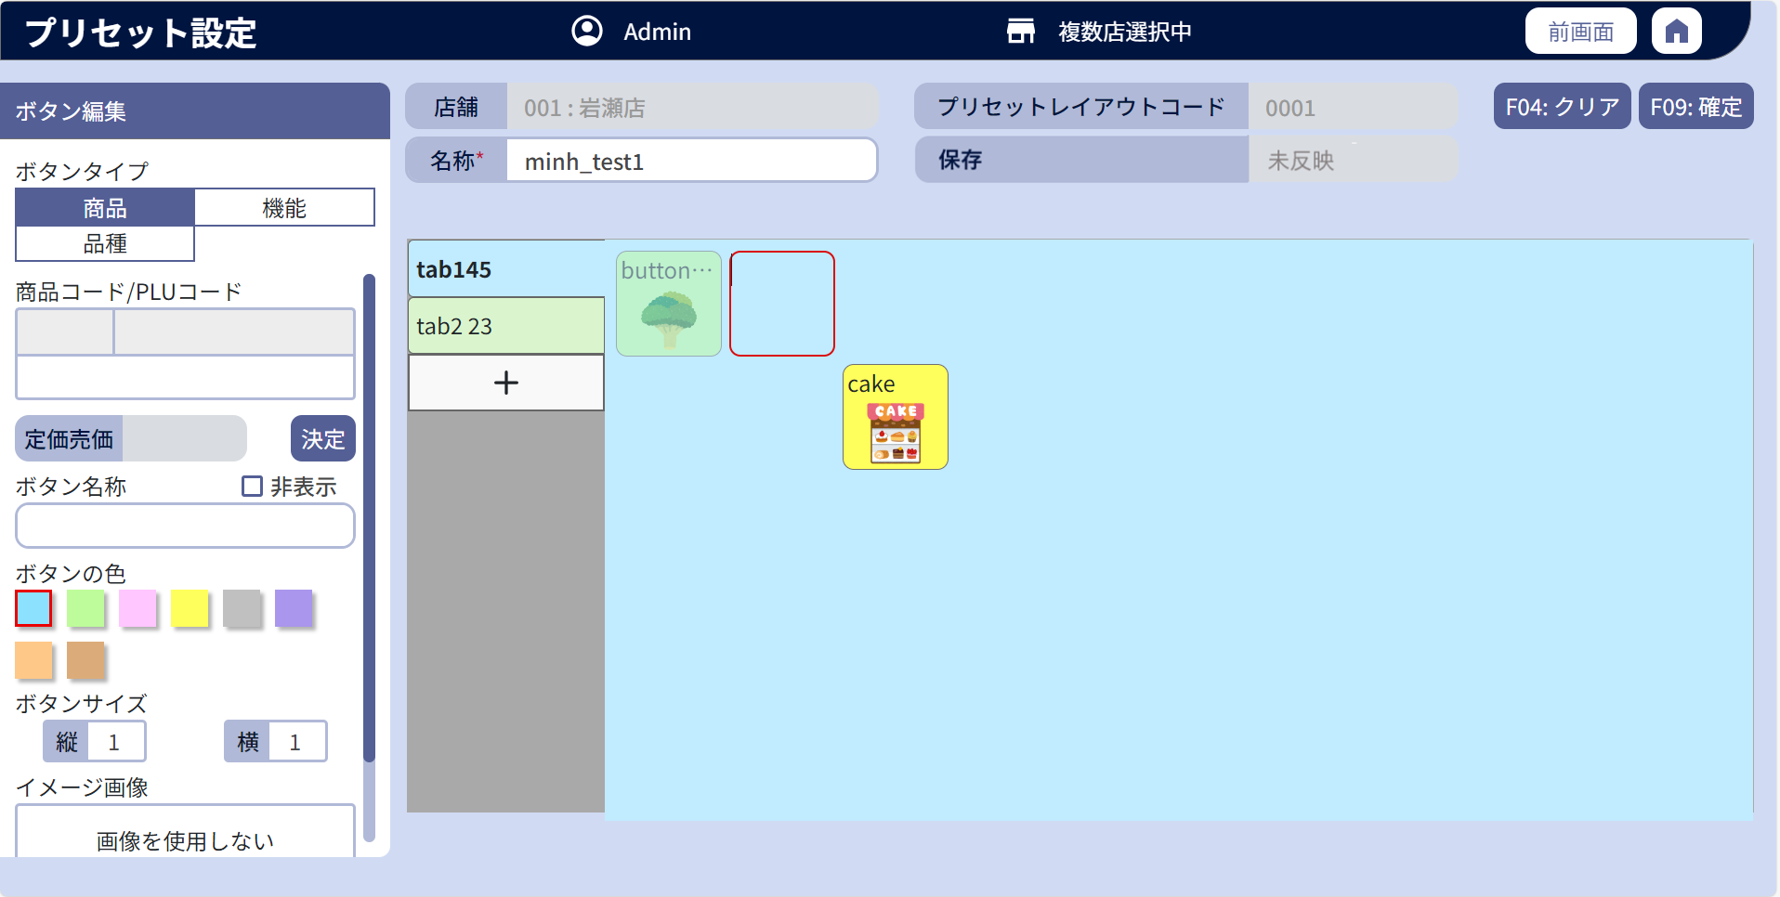

18.1
20.1
20

20.2

 | l画面項目定義

 | 画面項目ID |  | 項目 |  | タイプ | I/O | 多言語 | 出力 |  |  |  |  |  |  |  |  | インプット |  |  |  |  | 備考
 |  |  |  |  |  |  |  | マッピングデータ |  |  |  | 初期値 |  | 表示コントロール | Control enable |  | 必須 | 数字 | 桁 | マッピングデータ
 |  |  |  |  |  |  |  | API名 | 項目 |  |  |  |  |  |  |  |  |  |  | API名 | 項目
 | 18.1 |  | プリセットレイアウトメニューボタンタイトル |  | テキスト | I | － | AP1502 | Menu.description |  |  | － |  | ー | ー |  | － | ー | ー | AP1508 | Menu.description
 | 20 |  | プリセットメニューボタンビュー |  | ビュー | － | － | AP1502 | MenuButton.style_key |  |  | － |  | ー | ボタンのdisplay_statusの値が1の場合に有効にする。 |  | － | ー | ー | AP1508 | MenuButton.style_key | イベントID：SC1502-06
 | 20.1 |  | プリセットレイアウトボタンタイトル |  | テキスト | O | － | AP1502 | MenuButton.description |  |  | － |  | ー | ー |  | － | ー | ー | AP1508 | MenuButton.description | テキストが長すぎる場合は「…」を表示する。
 | 20.2 |  | プリセットレイアウトボタンイメージ |  | イメージ | O | － | AP1502 | MenuButton.style_info |  |  | － |  | ー | ー |  | － | ー | ー | AP1508 | MenuButton.style_info

 | ■SC1502_プリセット（ボタン）編集画面のイメージ ・商品選択の場合

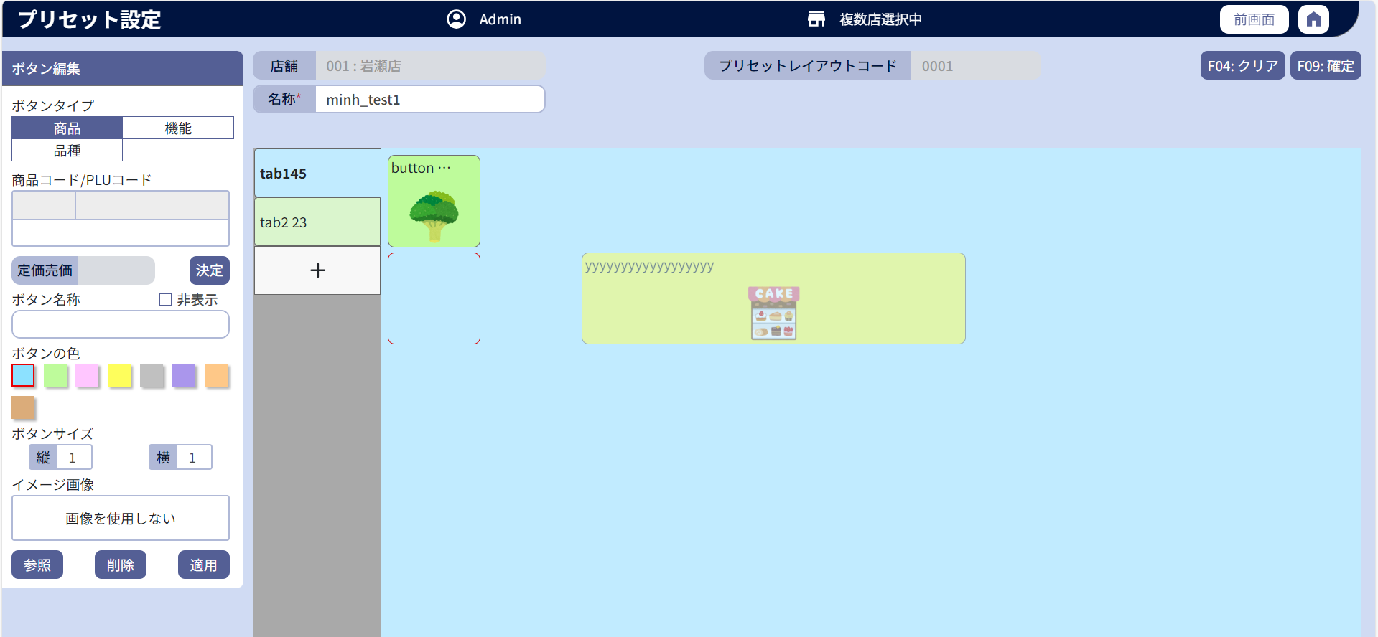

22
25

24
22.3
22.1
22.2
22.8

22.4
22.7
22.5
22.6
26
27

26.1
28
29

33
30
31
32
34

35
36

 | l画面項目定義

 | 画面項目ID |  | 項目 |  | タイプ | I/O | 多言語 | 出力 |  |  |  |  |  |  |  |  | インプット |  |  |  |  | 備考
 |  |  |  |  |  |  |  | マッピングデータ |  |  |  | 初期値 |  | 表示コントロール | Control enable |  | 必須 | 数字 | 桁 | マッピングデータ
 |  |  |  |  |  |  |  | API名 | 項目 |  |  |  |  |  |  |  |  |  |  | API名 | 項目
 | 22 |  | 商品タブ |  | ボタン | I | ● | － | － |  |  | 商品 |  | ー | ボタンのdisplay_statusの値が1の場合に有効にする。 |  | － | ー | ー | － | ー | イベントID：SC1502-07
 | 22.1 |  | コードタイトル |  | テキスト | － | ● | － | － |  |  | 商品コード／PLUコード |  | ー | ー |  | － | ー | ー | － | ー
 | 22.2 |  | 部門コード |  | テキスト | O | － | AP1502 AP1506 | my_company_code (最後の6桁の前の2桁) |  |  | － |  | ー | ー |  | － | ー | ー | AP1506 AP1508 | group_code setting_data
 | 22.3 |  | 商品コード |  | テキスト | O | － | AP1502 AP1506 | my_company_code (最後の6桁) |  |  | － |  | ー | ー |  | － | ー | ー | AP1506 AP1508 | product_code setting_data
 | 22.4 |  | PLUコード |  | EditText | I | － | AP1506 | item_code |  |  | － |  | ー | ボタンのdisplay_statusの値が1の場合に有効にする。 |  | － | ● | ー | AP1506 | PLU | 最大数字の13桁。 イベントID：SC1502-08
 | 22.5 |  | 売価変更（タイトル） |  | テキスト | － | ● | － | － |  |  | － |  | ー | ー |  | － | ー | ー | － | ー
 | 22.6 |  | 売価変更 |  | EditText | I | － | AP1506 | unit_price |  |  | － |  | ー | 無効 |  | － | ー | ー | － | ー
 | 22.7 |  | 売価変更（ボタン） |  | ボタン | I | ● | － | － |  |  | － |  | ー | 無効 |  | － | ー | ー | － | ー | イベントID：SC1502-09
 | 22.8 |  | 商品検索（ボタン） |  | ボタン | I | ● | － | － |  |  | － |  | ー | ボタンのdisplay_statusの値が1の場合に有効にする。 |  | － | ー | ー | － | ー | イベントID：SC1502-10
 | 24 |  | 品種タブ |  | ボタン | I | ● | － | － |  |  | 品種 |  | ー | ボタンのdisplay_statusの値が1の場合に有効にする。 |  | － | ー | ー | － | ー | イベントID：SC1502-11
 | 25 |  | 機能タブ |  | ボタン | I | ● | － | － |  |  | 機能 |  | ー | ボタンのdisplay_statusの値が1の場合に有効にする。 |  | － | ー | ー | － | ー | イベントID：SC1502-12
 | 26 |  | ボタン名称（タイトル） |  | テキスト | － | ● | － | － |  |  | ボタン名称 |  | ー | ー |  | － | ー | ー | － | ー
 | 26.1 |  | ボタン名称（値） |  | EditText | I | － | AP1502 | MenuButton.description |  |  | － |  | ・初期化時にデータがある場合はAP1502の説明に従ってボタン名称を表示する。 ・商品コードを入力すると、AP1506に従って表示する。 ・品種コードを入力すると、AP1507に従って表示する。 ・存在しない商品コード又は品種コードを入力すると、エラーメッセージを表示する。 | ボタンのdisplay_statusの値が1の場合に有効にする。 |  | ● | ー | ー | AP1508 | MenuButton.description | 最大50半角文字
 |  |  |  |  |  |  |  | AP1506 | desciption
 |  |  |  |  |  |  |  | AP1507 | HierachyLevel.description
 | 27 |  | 非表示 |  | チェックボックス + テキスト | I | ● | AP1502 | MenuButton.display_status |  |  | 非表示 0 |  | 1: 選択あり、0 ：選択なし | 有効 |  | － | ー | ー | AP1508 | MenuButton.display_status | イベントID：SC1502-19
 | 28 |  | ボタンの色（タイトル） |  | テキスト | － | ● | － | － |  |  | ボタンの色 |  | ー | ー |  | － | ー | ー | － | ー
 | 29 |  | ボタンの色 |  | ビュー | I | － | AP1502 | MenuButton.style_key |  |  | － |  | ー | ボタンのdisplay_statusの値が1の場合に有効にする。 |  | － | ー | ー | AP1508 | MenuButton.style_key | リストには8色がある。未設定の場合、最初の色が選択される。
 | 30 |  | ボタンサイズ（タイトル） |  | テキスト | － | ● | － | － |  |  | ボタンサイス |  | ー | ー |  | － | ー | ー | － | ー
 | 31 |  | 縦（タイトル） |  | テキスト | － | ● | － | － |  |  | 縦 |  | ー | ー |  | － | ー | ー | － | ー
 | 32 |  | 縦（値） |  | EditText | I | － | AP1502 | MenuButton.button_row_span |  |  | 1 |  | ー | ボタンのdisplay_statusの値が1の場合に有効にする。 |  | － | ● | ー | AP1508 | MenuButton.button_row_span | >= 1, <= 5 イベントID：SC1502-13
 | 33 |  | 横（タイトル） |  | テキスト | － | ● | － | － |  |  | 横 |  | ー | ー |  | － | ー | ー | － | ー
 | 34 |  | 横（値） |  | EditText | I | － | AP1502 | MenuButton.button_column_span |  |  | 1 |  | ー | ボタンのdisplay_statusの値が1の場合に有効にする。 |  | － | ● | ー | AP1508 | MenuButton.button_column_number MenuButton.button_column_span | >= 1, <=10 イベントID：SC1502-13
 | 35 |  | イメージボタン（タイトル） |  | テキスト | － | ● | － | － |  |  | イメージ画像 |  | ー | ー |  | － | ー | ー | － | ー
 | 36 |  | イメージボタン |  | イメージ | O | － | AP1502 | MenuButton.style_info |  |  | － |  | 中央 | ー |  | － | ー | ー | AP1508 | MenuButton.style_info

 | ■SC1502_プリセット（ボタン）編集画面のイメージ ・品種タブ選択の場合

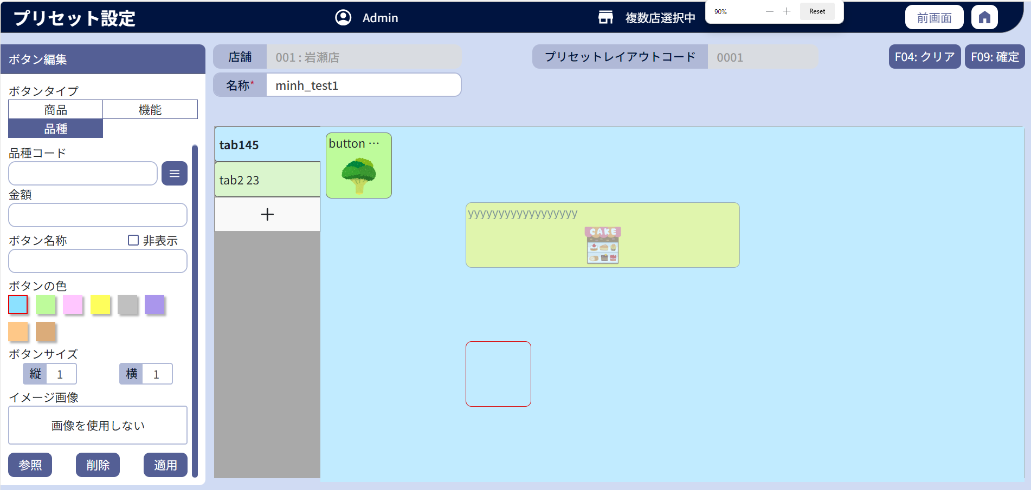

24.1
24.3
24.2

24.4
24.5

37
38
39

 | l画面項目定義

 | 画面項目ID |  | 項目 |  | タイプ | I/O | 多言語 | 出力 |  |  |  |  |  |  |  |  | インプット |  |  |  |  | 備考
 |  |  |  |  |  |  |  | マッピングデータ |  |  |  | 初期値 |  | 表示コントロール | Control enable |  | 必須 | 数字 | 桁 | マッピングデータ
 |  |  |  |  |  |  |  | API名 | 項目 |  |  |  |  |  |  |  |  |  |  | API名 | 項目
 | 24.1 |  | 部門コード（タイトル） |  | テキスト | － | ● | － | － |  |  | 商品コード |  | ー | ー |  | － | － | ー | － | ー
 | 24.2 |  | 部門コード（値） |  | EditText | I | － | AP1502 AP1507 | MenuButton.setting_data HierachyItem.description_level_one |  |  | － |  | タブを初期化すると、品種コード(AP1502)を表示する。 商品コードを入力すると、商品コード(AP1507)を表示する。 | ボタンのdisplay_statusの値が1の場合に有効にする。 |  | － | ● | ー | AP1508 | MenuButton.setting_data | イベントID：SC1502-22 最大数字の10桁。
 | 24.3 |  | 部門一覧ボタン |  | ボタン | I | ● | － | － |  |  | － |  | ー | ボタンのdisplay_statusの値が1の場合に有効にする。 |  | － | － | ー | － | ー | イベントID：SC1502-14
 | 24.4 |  | 金額（タイトル） |  | テキスト | － | ● | － | － |  |  | － |  | ー | ー |  | － | － | ー | － | ー
 | 24.5 |  | 金額（値） |  | EditText | I | － | AP1502 | MenuButton.amount |  |  | － |  | ー | ボタンのdisplay_statusの値が1の場合に有効にする。 |  | － | ● | ー | AP1508 | MenuButton.amount | 最大数字の6桁。
 | 37 |  | 参照 |  | ボタン | I | － | － | － |  |  | 参照 |  | ー | ボタンのdisplay_statusの値が1の場合に有効にする。 |  | － | － | ー | － | ー | イベントID：SC1502-15
 | 38 |  | 削除 |  | ボタン | I | － | － | － |  |  | 削除 |  | ー | 有効 |  | － | － | ー | － | ー | イベントID：SC1502-16
 | 39 |  | 適用 |  | ボタン | I | － | － | － |  |  | 適用 |  | ー | 有効 |  | － | － | ー | － | ー | イベントID：SC1502-18

 | ■SC1502_プリセット（ボタン）編集画面のイメージ・機能タブ選択の場合

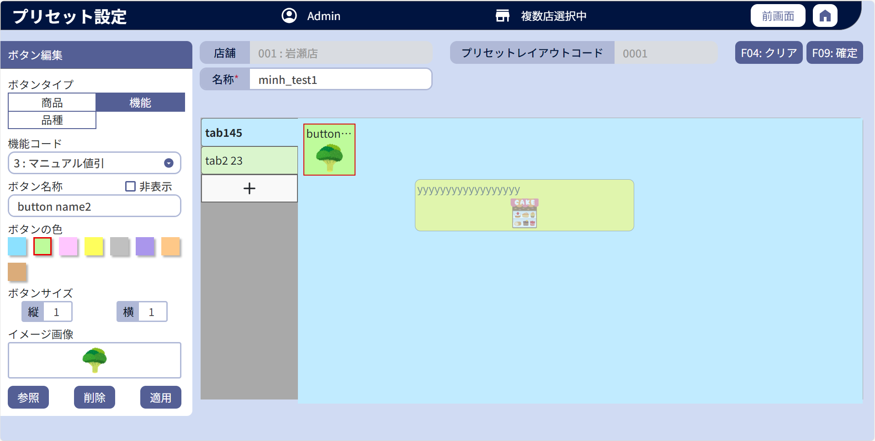

25.1

25.2

 | l画面項目定義

 | 画面項目ID |  | 項目 |  | タイプ | I/O | 多言語 | 出力 |  |  |  |  |  |  |  |  | インプット |  |  |  |  | 備考
 |  |  |  |  |  |  |  | マッピングデータ |  |  |  | 初期値 |  | 表示コントロール | Control enable |  | 必須 | 数字 | 桁 | マッピングデータ
 |  |  |  |  |  |  |  | API名 | 項目 |  |  |  |  |  |  |  |  |  |  | API名 | 項目
 | 25.1 |  | 機能コード（タイトル） |  | テキスト | － | ● | － | － |  |  | 機能コード |  | ー | ー |  | － | ー | ー | － | ー
 | 25.2 |  | 機能 |  | ドロップダウン | I | － | AP1502 AP1503 | MenuButton.setting_data |  |  | デフォルトはドロップダウンの最初のアイテムである。 すでに設定がある場合：AP1502 |  | ー | ボタンのdisplay_statusの値が1の場合に有効にする。 |  | － | ー | ー | AP1508 | MenuButton.setting_data | ・ドロップダウンリストの選択肢：AP1503の結果。形式: items.event_group_code:items.event_group_name ・設定がある場合 (AP1502): items.event_group_code = MenuButton.setting_data

